Sheet1
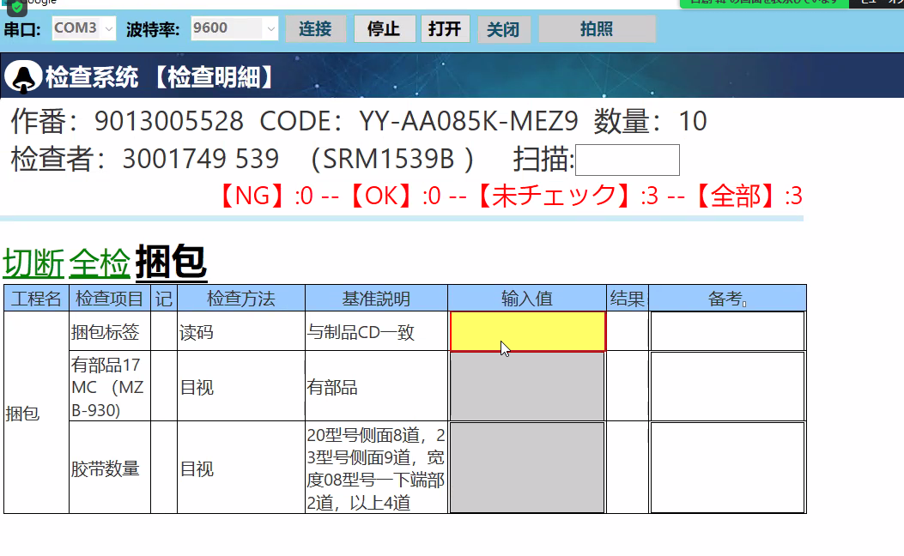
把做番 和 ＣＯＤＥ 返回去。 参数生产线
返回ＪＳＯＮ格式， 然后他给我返回结果 根据返回结果设置成ＯＫ
新规个检查方法

